Anreizinstrument_EPMK
Ermittlung Referenzwert Engpassmanagementkosten (EPMK)
Jahr | 2025

 | Basiswert | Aufschlag nach §34. Abs. 9 ARegV | Referenzwert
Referenzwert | 0 € | 144,000,000 € | 144,000,000 €

Istkosten vier ÜNB in Euro
 | Summe | Redispatch zum 31.12. | Rückvergütung Redispatch (gem. Leistungs-zeitraum) | EinsMan gebucht zum 31.12. | Kapazitätsreserveabruf (EPM) gebucht zum 31.12. | Netzreserveabruf gebucht zum 31.12. | Abruf bnBm | Abruf abschaltbare Lasten | Abruf zuschaltbare Lasten | gem. Anlage 5 Nr. 9 ARegV gebucht zum 31.12.
2019 | - | - | - | - | - | - | - | - | - | -
2020 | - | - | - | - | - | - | - | - | - | -
2021 | - | - | - | - | - | - | - | - | - | -
2022 | - | - | - | - | - | - | - | - | - | -
2023 | - | - | - | - | - | - | - | - | - | -
Summe | - | - | - | - | - | - | - | - | - | -

Istkosten 50Hertz Transmission GmbH in Euro
2019 | -
2020 | -
2021 | -
2022 | -
2023 | -
Summe | - | - | - | - | - | - | - | - | - | -

Istkosten Amprion GmbH in Euro
2019 | -
2020 | -
2021 | -
2022 | -
2023 | -
Summe | - | - | - | - | - | - | - | - | - | -

Istkosten TenneT TSO GmbH in Euro
2019 | -
2020 | -
2021 | -
2022 | -
2023 | -
Summe | - | - | - | - | - | - | - | - | - | -

Istkosten TransnetBW GmbH in Euro
2019 | -
2020 | -
2021 | -
2022 | -
2023 | -
Summe | - | - | - | - | - | - | - | - | - | -
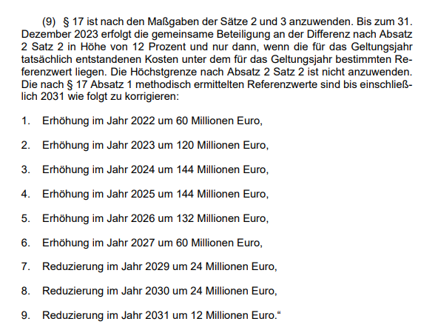
Aufschlag nach §34 Abs. 9 ARegV
Jahr | Wert
2022 | 60,000,000 €
2023 | 120,000,000 €
2024 | 144,000,000 €
2025 | 144,000,000 €
2026 | 132,000,000 €
2027 | 60,000,000 €
2028 | 0 €
2029 | -24,000,000 €
2030 | -24,000,000 €
2031 | -12,000,000 €

